Ajuste K
TC | 2023-03-13 | 200.70
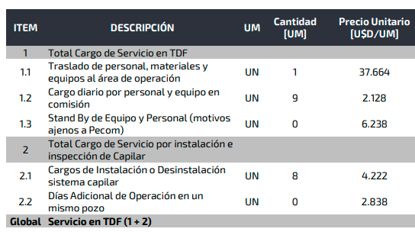

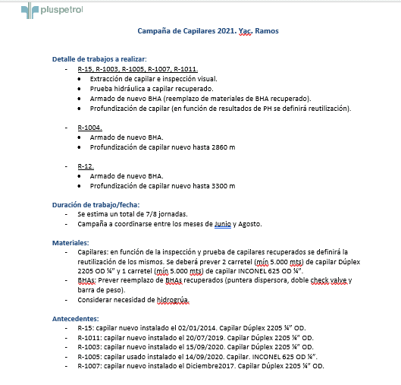

CONCEPTO (Descripción) |  | UM | Costo | K | Precio a proponer [USD/u] | Precio anterior dic-21 [USD/UM] | Variación | CANTIDAD ESTIMADA [u] | Costo total | Venta TOTAL [U$D]
Servicios
Movimiento de Equipo desde Neuquén a Tierra del Fuego | Incluye el Traslado del Equipamiento y Personal desde la Sucursal de Origen del mismo (Neuquén) a la zona de operación en Rio grande Tierra del Fuego, y el regreso a Neuquén. Considera el Costo de Oportunidad y contempla una duración total de la campaña de trabajo no mayor a los 20 días corridos efectivos. | Viaje | $ 9,334.83 | 1.56 | $ 14,562.33 | 37,000 | -61% | 2 | $ 18,669.66 | $ 29,125
Personal en Comisión, por Día en el Área de Operación | Comprende cargos de personal de PECOM. que se ha trasladado para operar fuera de su Sucursal de Origen, alojamiento y comida, por día. Se contemplan 2 operadores y un supervisor | Día | $ 1,551.69 | 1.56 | $ 2,420.64 | 2,128 | 14% | 10 | $ 15,516.94 | $ 24,206
Cargo Básico de Instalación o Desinstalación | Incluye Equipo de Capilares (Rig) y Camioneta de Apoyo; Supervisor, Operador y Ayudante; Traslado ida y vuelta desde base local de PECOM. al pozo (Radio 150km); y hasta 8 horas continuas de Operación diurna. | Pozo | $ 2,094.54 | 2.00 | $ 4,189.08 | 4,222 | -0.8% | 10 | $ 20,945.38 | $ 41,891
Stand By | Comprende personal y equipo Stand by por razones ajenas a PECOM | Día | $ 2,066.06 | 3.02 | $ 6,238.00 | 6,238 | 0%
Día Adicional en un mismo pozo |  | Día | $ 1,891.67 | 1.56 | $ 2,951.00 | 2,838 | 4%
 |  | Total |  |  |  |  |  |  | $ 36,462 | $ 95,222

MATERIAL |  | Unidad | Costo | K | Precio a proponer [USD/u] | Precio Ref GPK | Variación [%] | CANTIDAD ESTIMADA [u] | Costo total | Venta TOTAL [U$D]
Materiales
Capilar por metro (Material DSS2205 Coiled Tubing de ¼” x 0.035”) |  | metro | $ 5.85 | 1.55 | $ 9.04 |  | 1.55 | 10000 | $ 58,500.00 | $ 90,400
Colg. Roscado Simple packoff 2 7/8" 5Kpsi |  | unidad | $ 1,500.00 | 1.70 | $ 2,550.00 | 2800.00 |  | 2 | $ 3,000.00 | $ 5,100
Accesorios de superficie |  | unidad | $ 557.00 | 1.56 | $ 868.92 | 584.00 |  | 2 | $ 1,114.00 | $ 1,738
BHA ( Puntera de dosificación con doble check-valve) |  | unidad | $ 230.55 | 3.55 | $ 818.00 | 818.00 |  | 2 | $ 461.10 | $ 1,636
Barra de Peso ( Convencional, material AISI316) |  | unidad | $ 116.59 | 3.52 | $ 410.00 | 611.00 |  | 2 | $ 233.18 | $ 820
Centralizador |  | unidad | $ 1,455.00 | 1.56 | $ 2,269.80 |  |  | 2 | $ 2,910.00 | $ 4,540
Buje reducción M 3 1/2"- 4 1/2" a H 2 7/8" |  | unidad | $ 620.00 | 3.17 | $ 1,964.00 | 2189.00 |  | 0 | $ - | $ -
 |  | Total |  |  |  |  |  |  | $ 66,218 | $ 104,233

Variación de Precios
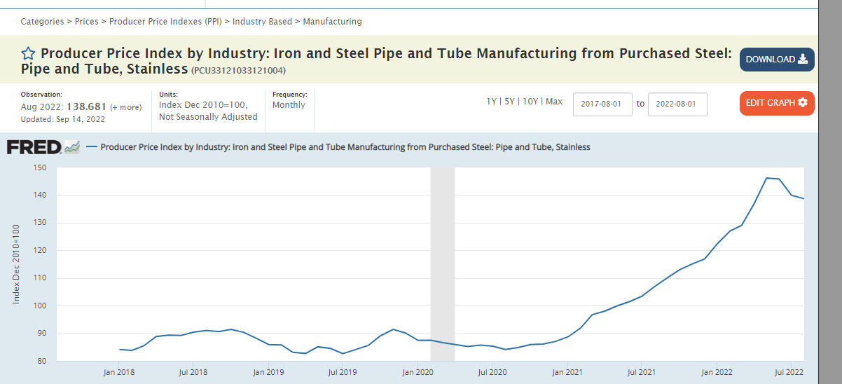
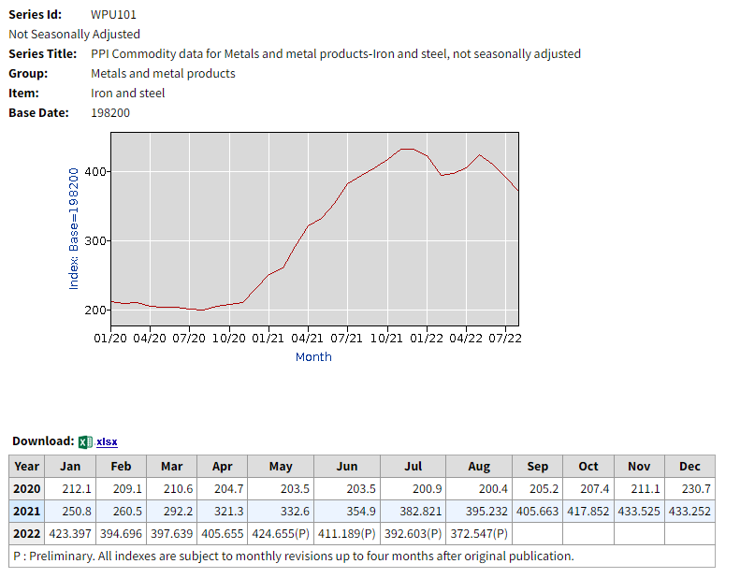
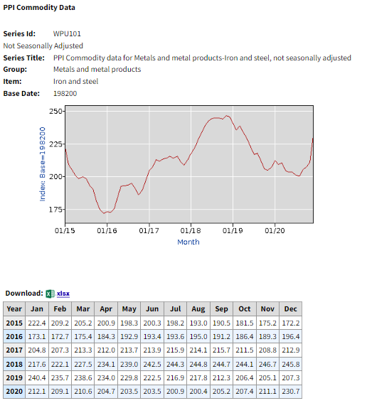
FA actual
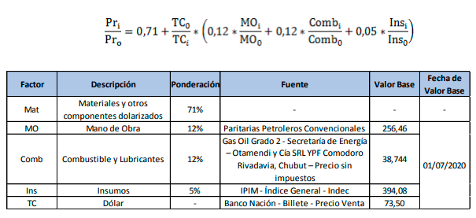
 |  |  |  |  | Incidencia / Índices | 12% | 12% | 5% | 71% | Fecha de TC
 |  |  |  |  |  | MO | GO | IPIM | TC
 |  |  |  |  | 2020-07-01 | 256.46 | 38.74 | 446.3 | 73.5
 |  |  |  |  | Sep-22 | 699.5 | 103.2 | 1407.2 | 153 | 2022-09-29
 |  |  |  |  | Variación | 173% | 166% | 215%
 |  |  |  |  | Variación USD | 31% | 28% | 51%

 |  |  |  |  | Variación de Precios FA original | 9.65%

 |  |  |  |  | Variación de Precios FA con WPU101 | 70.3% | Se toma valor promedio 2020 y 2022

 |  |  |  |  | Variación de Precios FA con incremento de capilar | 87.8% | Esto por si se arma quilombo

Variación del PPI, correlaciona al capilar

 | Fuente | https://fred.stlouisfed.org/series/PCU33121033121004 | https://data.bls.gov/pdq/SurveyOutputServlet
 | Fecha | PPI | WPU101 | Precio capilar |  | WPU101 anual | WPU101 semestra
 | Jan-20 | 87.4 | 212 | 2.58 | 2020 | 208.26666667 | 207.25
 | Sep-22 | 138.68 | 372.54 | 5.42 | 2022 | 386.18172727 | 357.9126
 | Variación | 59% | 76% | 110% |  | 1.8542656559 | 1.7269606755

 | Si la componente fija fuera WPU101, la variación global sería: |  |  | 63%
 | Si la componente fija fuera WPU101 (promedio 2020 y 2022), la variación global sería: |  |  | 70%
 | Si la componente fija fuera WPU101 (promedio semestral), la variación global sería: |  |  | 61%

 | Se puede justificar que la componente 0,71 representa al capilar y demás materiales importados. La FA anterior, funcionó durante los 5 años previos

 | WPU101 | Jan-15 | 222.4
 |  | Jan-20 | 212.1
 |  |  | -5%
Coef de ajuste _{n}$=0,71×\frac{{WPU101}_{n}}{{WPU101}_{o}}+\left(0,05×\frac{{IPIM}_{n}}{{IPIM}_{o}}+0,12×\frac{{MO}_{n}}{{MO}_{o}}+0,12×\frac{{GO}_{n}}{{GO}_{o}}\right)×\frac{{TC}_{o}}{{TC}_{n}}$

WPU101
 | PPI Commodity Data
 | Original Data Value

 | Series Id: | WPU101
 | Not Seasonally Adjusted
 | Series Title: | PPI Commodity data for Metals and metal products-Iron and steel, not seasonally adjusted
 | Group: | Metals and metal products
 | Item: | Iron and steel
 | Base Date: | 198200
 | Years: | 2015 to 2022

 | Year | Jan | Feb | Mar | Apr | May | Jun | Jul | Aug | Sep | Oct | Nov | Dec | Annual
 | 2015 | 222.4 | 209.2 | 205.2 | 200.9 | 198.3 | 200.3 | 198.2 | 193.0 | 190.5 | 181.5 | 175.2 | 172.2 | 195.6
 | 2016 | 173.1 | 172.7 | 175.4 | 184.3 | 192.9 | 193.4 | 193.6 | 195.0 | 191.2 | 186.4 | 189.3 | 196.4 | 187.0
 | 2017 | 204.8 | 207.3 | 213.3 | 212.0 | 213.7 | 213.9 | 215.9 | 214.1 | 215.7 | 211.5 | 208.8 | 212.9 | 212.0
 | 2018 | 217.6 | 222.1 | 227.5 | 234.1 | 239.0 | 242.5 | 244.3 | 244.8 | 244.7 | 244.1 | 246.7 | 245.8 | 237.8
 | 2019 | 240.4 | 235.7 | 238.6 | 234.0 | 229.8 | 222.5 | 216.9 | 217.8 | 212.3 | 206.4 | 205.1 | 207.3 | 222.2
 | 2020 | 212.1 | 209.1 | 210.6 | 204.7 | 203.5 | 203.5 | 200.9 | 200.4 | 205.2 | 207.4 | 211.1 | 230.7 | 208.3
 | 2021 | 250.8 | 260.5 | 292.2 | 321.3 | 332.6 | 354.9 | 382.821 | 395.232 | 405.663 | 417.852 | 433.525 | 433.252 | 356.726
 | 2022 | 423.397 | 394.696 | 397.639 | 405.655 | 424.655 | 411.189 | 392.603 | 372.547

Evolución Índice WPU101 mensual 2015 a 2020=+6% 2020 a 2022=+93%

2015 | Jan-15 | 222.4 | 195.6 | 206.0 | 2015 | 195.6
 | Feb-15 | 209.2 | 195.6 |  | 2020 | 208.3 | 6%
 | Mar-15 | 205.2 | 195.6
 | Apr-15 | 200.9 | 195.6 |  | 2021 | 356.7 | 71%
 | May-15 | 198.3 | 195.6 |  | 2020 | 208.3
 | Jun-15 | 200.3 | 195.6
 | Jul-15 | 198.2 | 195.6 | 185.1
 | Aug-15 | 193.0 | 195.6 |  | 2020 | 208.3
 | Sep-15 | 190.5 | 195.6 |  | 2022 | 386.18172727 | 85%
 | Oct-15 | 181.5 | 195.6
 | Nov-15 | 175.2 | 195.6
 | Dec-15 | 172.2 | 195.6 |  |  | 356.7 | 71%
2016 | Jan-16 | 173.1 | 187.0 | 182.0 |  | 208.3
 | Feb-16 | 172.7 | 187.0
 | Mar-16 | 175.4 | 187.0
Evolución Índice WPU101 anual 2015 a 2020=+6% (195,6 a 208,3) 2020 a 2021= +71% ( 208,3 a 356,7) 2020 a 2022=+93% (208,3 a 402,8)
 | Apr-16 | 184.3 | 187.0
 | May-16 | 192.9 | 187.0
 | Jun-16 | 193.4 | 187.0
 | Jul-16 | 193.6 | 187.0 | 192.0
 | Aug-16 | 195.0 | 187.0
 | Sep-16 | 191.2 | 187.0
 | Oct-16 | 186.4 | 187.0
 | Nov-16 | 189.3 | 187.0
 | Dec-16 | 196.4 | 187.0
2017 | Jan-17 | 204.8 | 212.0 | 210.8
 | Feb-17 | 207.3 | 212.0
 | Mar-17 | 213.3 | 212.0
 | Apr-17 | 212.0 | 212.0
 | May-17 | 213.7 | 212.0
 | Jun-17 | 213.9 | 212.0
 | Jul-17 | 215.9 | 212.0 | 213.2
 | Aug-17 | 214.1 | 212.0
 | Sep-17 | 215.7 | 212.0
 | Oct-17 | 211.5 | 212.0
 | Nov-17 | 208.8 | 212.0
 | Dec-17 | 212.9 | 212.0
2018 | Jan-18 | 217.6 | 237.8 | 230.5
 | Feb-18 | 222.1 | 237.8
 | Mar-18 | 227.5 | 237.8
 | Apr-18 | 234.1 | 237.8
 | May-18 | 239.0 | 237.8
 | Jun-18 | 242.5 | 237.8
 | Jul-18 | 244.3 | 237.8 | 245.1
 | Aug-18 | 244.8 | 237.8
 | Sep-18 | 244.7 | 237.8
 | Oct-18 | 244.1 | 237.8
 | Nov-18 | 246.7 | 237.8
 | Dec-18 | 245.8 | 237.8
2019 | Jan-19 | 240.4 | 222.2 | 233.5
 | Feb-19 | 235.7 | 222.2
 | Mar-19 | 238.6 | 222.2
 | Apr-19 | 234.0 | 222.2
 | May-19 | 229.8 | 222.2
 | Jun-19 | 222.5 | 222.2
 | Jul-19 | 216.9 | 222.2 | 211.0
 | Aug-19 | 217.8 | 222.2
 | Sep-19 | 212.3 | 222.2
 | Oct-19 | 206.4 | 222.2
 | Nov-19 | 205.1 | 222.2
 | Dec-19 | 207.3 | 222.2
2020 | Jan-20 | 212.1 | 208.3 | 207.3
 | Feb-20 | 209.1 | 208.3
 | Mar-20 | 210.6 | 208.3
 | Apr-20 | 204.7 | 208.3
 | May-20 | 203.5 | 208.3
 | Jun-20 | 203.5 | 208.3
 | Jul-20 | 200.9 | 208.3 | 209.3
 | Aug-20 | 200.4 | 208.3
 | Sep-20 | 205.2 | 208.3
 | Oct-20 | 207.4 | 208.3
 | Nov-20 | 211.1 | 208.3
 | Dec-20 | 230.7 | 208.3
2021 | Jan-21 | 250.8 | 356.7 | 302.1
 | Feb-21 | 260.5 | 356.7
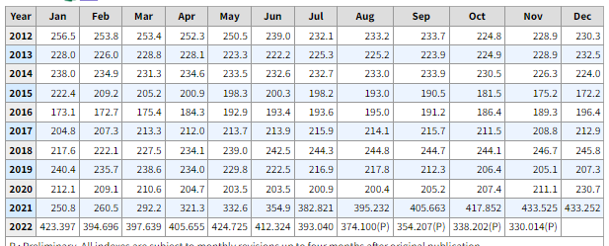
 | Mar-21 | 292.2 | 356.7
 | Apr-21 | 321.3 | 356.7
 | May-21 | 332.6 | 356.7
 | Jun-21 | 354.9 | 356.7
 | Jul-21 | 382.821 | 356.7 | 411.4
 | Aug-21 | 395.232 | 356.7
 | Sep-21 | 405.663 | 356.7
 | Oct-21 | 417.852 | 356.7
 | Nov-21 | 433.525 | 356.7
 | Dec-21 | 433.252 | 356.7
2022 | Jan-22 | 423.397 | 386.182 | 409.7
 | Feb-22 | 394.696 | 386.182
 | Mar-22 | 397.639 | 386.182
 | Apr-22 | 405.655 | 386.182
 | May-22 | 424.725 | 386.182
 | Jun-22 | 412.324 | 386.182
 | Jul-22 | 393.040 | 386.182 | 357.9
 | Aug-22 | 374.100 | 386.182
 | Sep-22 | 354.207 | 386.182
 | Oct-22 | 338.202 | 386.182
 | Nov-22 | 330.014 | 386.182

GO
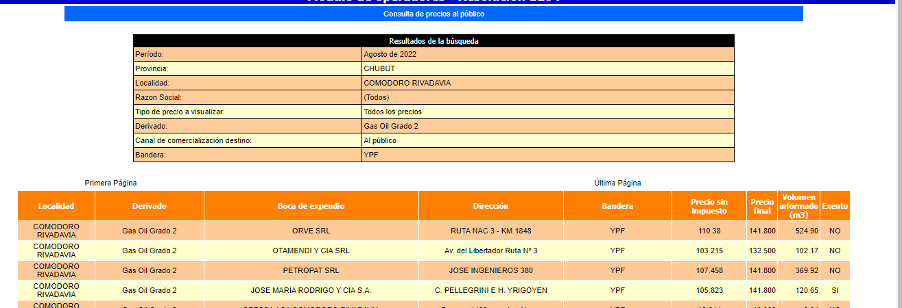
GO

Materiales DIS
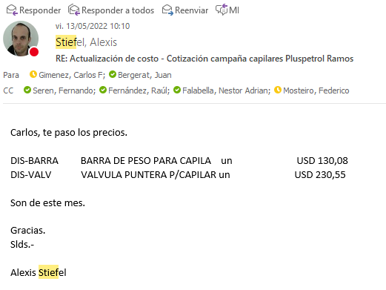
 |  |  |  |  |  | 9,601
 | Material | UM | Costo [USD/UM] | Fecha de actualización | Plazo de entrega/diponibilidad | Campaña CGC
 | Capilar duplex 2205 OD 1/4" (China) | metro | 5.48 | May-22 | aéreo 21 días. En ago 2.020 el costo del capilar era de 2,4 USD/metro aporx |  | 87%
 | Capilar duplex 2205 OD 1/4" (Webco USA) | metro | 4.59 | Jun-22 | Webco: plazo de entrega 23 semanas. Luego depende del transporte (A o M): máritimo 190 - 220 días
 | Capilar inconel (china) | metro | 45.28 | May-22 | aéreo 45 días
 | Capilar inconel (china) | metro | 25.43 | May-22 | aéreo 70 días
 | Colg rosc doble pack 2 1/16" 5Kpsi AA | UN | 3,439 | Dec-21
 | Colg rosc doble pack 2 9/16" 5Kpsi AA | UN | 3,938 | Dec-21
 | Colg rosc doble pack 3 1/8" 5Kpsi AA | UN | 4,463 | Dec-21
 | Colg rosc doble pack 4 1/16" 5Kpsi AA | UN | 5,119 | Dec-21
 | Colg rosc doble pack 2 1/16" 5Kpsi CC | UN | 4,478 | Dec-21
 | Colg rosc doble pack 2 9/16" 5Kpsi CC | UN | 4,988 | Dec-21
 | Colg rosc doble pack 3 1/8" 5Kpsi CC | UN | 5,303 | Dec-21
 | Colg rosc doble pack 4 1/16" 5Kpsi CC | UN | 5,644 | Dec-21
 | Colg brid doble packoff 4 1/16" 5Kpsi AA | UN | 5,119 | Dec-21
 | Colg brid doble packoff 4 1/16" 5Kpsi CC | UN | 5,644 | Dec-21
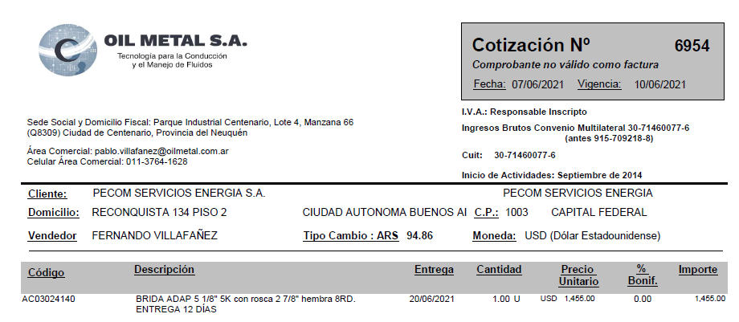
 | Colg. brid doble packoff 2 1/16" 10Kpsi | UN | 4,300 | Dec-21
 | Colg. brid doble packoff 2 9/16" 10Kpsi | UN | 4,909 | Dec-21
 | Colg. brid doble packoff 4 1/16" 10Kpsi | UN | 5,549 | Dec-21
 | Colg. brid doble packoff 5 1/8" 10Kpsi | UN | 6,379 | Dec-21
 | Hanger 2 7/8 doble pack off roscado | UN | 1,750 | Dec-21
 | Buje 2 7/8 a 2 1/16 rosca | UN | 225 | Dec-21
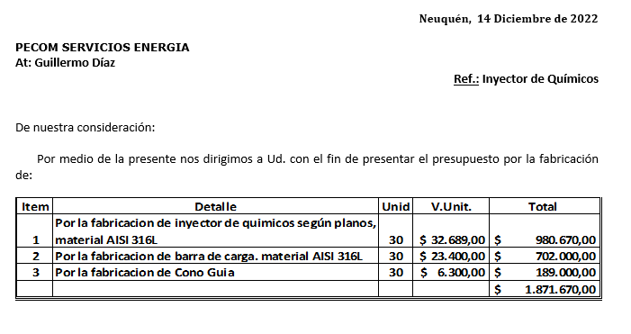
 | Buje 2 7/8 a 4 1/16 brida | UN | 326 | Dec-21
 | Colg. brid doble packoff 4 1/16" 10Kpsi brida | UN | 5,285 | Dec-21
 | Buje 3 1/2 27/8 (OCt21) | UN | 620 | Dec-21 |  | 1
 | Memory Gauges | UN | 1,089 | Dec-21
 | Barra de Peso | UN | 117 | May-22 |  | 1
 | Válvula Puntera | UN | 231 | Jun-22 |  | 1
 | Brida Adaptadora 5 1/8 5K con rosca 2 7/8 hembra 8RD | UN | 1,455 | Jul-22
Colgador o Hanger Pack off 2.875” conexión inferior roscada 5000 psi. | Colgador o Hanger Pack off 2.875” conexión inferior roscada 5000 psi. | UN | 1,500 | ¿¿¿??? | Dato de A_C planilla vieja | 1
 | Kit reparación colgador | UN | 226 | Jun-21
 | Centralizadores 25 mm | UN | 236.0737419 | Jun-21 |  | 0.5
 | Inyector de químicos según planos AISI316L | UN | 164.4245142 | Jun-21 |  | 1
 | Barra de peso articulada | UN | 204.16542103 | Jun-21 |  | 0.5
 | Accesorios instalación superficie | UN | 557 | Jun-21 |  | 1
 | Guia Capilar | 1
 | Valvula aguja 1/2 NPT MH ABAC | 1
 | Valvula aguja 1/4 NPT MH ABAC | 2
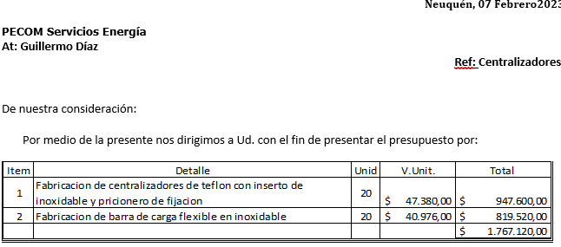
 | Conector recto 1/4 NPT-OD AISI 316 | 2
 | Skid de Dosificación | 1 | 6,192 |  |  | 1 | 0.64495675576
 | CT 1000 litros, estructura reforzada formingplast | 1 | 265 | 11-7-22 (Norpatagónica-IBC reacondicionado: 265 USD)
 | Bandeja de 1.000 ltrs | 1 | 662
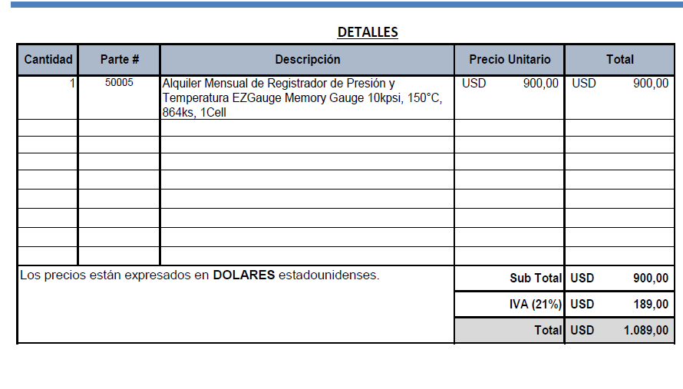
 | Estructura soporte | 1 | 662 | 28-6-22. Contreras: estructura + bandeja: 172mil
 | Bomba DSVC DEN/S 10 o 15 | 1 | 1,870
 | Buje reducción PVC 2" M a 17"" H | 1 |  | aprox. + 1.000
 | Niple de 1/2" PVC | 1
 | Codo MH 1/2" PVC | 1
 | UD 1/2" PVC | 1
 | Válvula esférica 1/2" Bronce | 1
 | Filtro Y 1/2" Bronce | 1
 | Visor calibrado CT1000lts | 1
 | Buje acero inox. 17"" M a 3/8" H | 2
 | Caño acero inox. 3/8" [metro] | 2
 | Valvula reguladora 67 FR | 1
 | Equipo separador bifásico con accesorios 10Kg/cm2 100SM3/H | 1 | 1,734 | Rodolfo Soto. Aprox. may-21

 | Equipo DIS | UN | 500,000 | Mar-21
 | Equipo Bombeador 2000 psi | UN | 255,000 | Mar-21
 | Equipo Bombeador 8000 psi | UN | 374,843 | Mar-21
 | Equipo de medicion de parmetros de inyección | UN | 5,253 | Mar-21
 | Equipamiento camion de batch y reposición | UN | 21,640 | Mar-21
 | Equipamiento camion de batch y reposición con hidrogua | UN | 68,640 | Mar-21
 | Caja playa (2,60 x 5,40 mt) | UN | 7,849 | Mar-21
 | Bomba Jacto JP150 450 lbs / 100 l/min | UN | 2,473 | Mar-21
 | Sistema Hidraulico (Toma de fuerza, motor, comando y bomba hidr., conexiones) | UN | 4,301 | Mar-21
 | Accesorios (Slinga, matafuego, Carretel, mangueras, etc) | UN | 5,376 | Mar-21
 | Hidrogrua de 12 TN | UN | 47,000 | Mar-21
 | Caudalimetro a turbina 20 a 200 lpm | UN | 1,640 | Mar-21
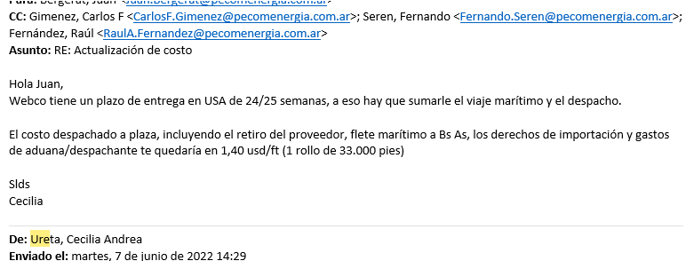
 | Bomba a piston Calipso 1700 lbs / 110 l/min | UN | 4,250 | Mar-21

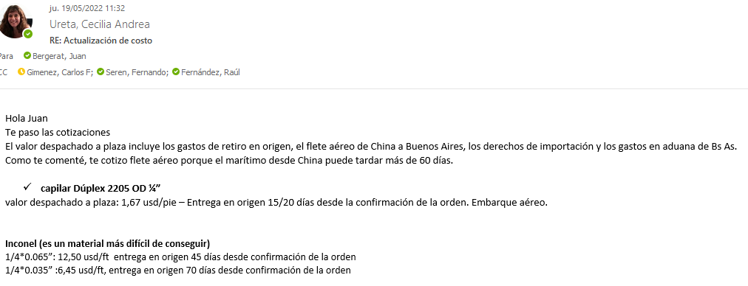

 |  |  |  |  | 0.9
 |  |  |  |  | 1.053
 |  |  |  |  | 0.9
 |  |  |  |  | 1.953
 |  |  |  |  | 5.859
 |  |  |  |  | 9.14004

